Relatório Fotográfico
 |  | CHECKLIST DE ENTREGA DE OBRA

EDITAL DE CONCESSÃO: | nº 069/96 |  |  | OBJETO DO CONTRATO: | BR-116/RS, entre Camaquã (km 400,500) à Jaguarão (km 661) e BR-392/RS, km 0 (Rio Grande) ao km 199,700 (Santana da Boa Vista)
OBRA PER: | Projeto de Recuperação dos Passeios e Manutenção da Obra de Arte Especial (OAE) sobre o Rio Camaquã, localizada no km 182+164 da BR-392/RS. |  |  | ANO: | 27
DATA DO RELATÓRIO : | 2024-12-06 |  |  | DATA DE CONCLUSÃO DA OBRA: | 2023-06-08

TIPO DE OBRA

 | Vias Marginais |  | OAE |  |  | Acessos |  | Interseções
1. Serviços Preliminares
1.1 | Serviços Preliminares
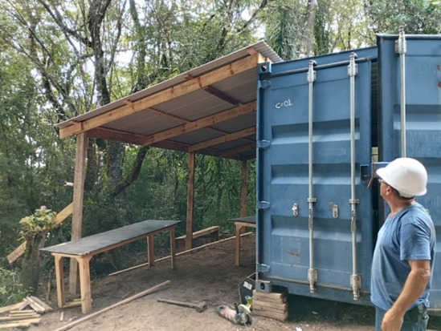 |  | 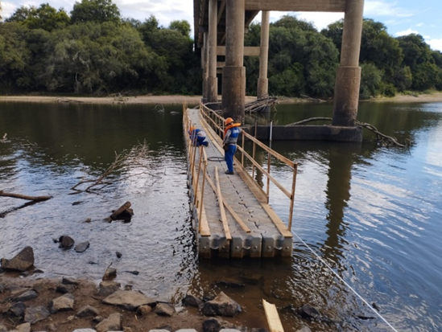 |  | 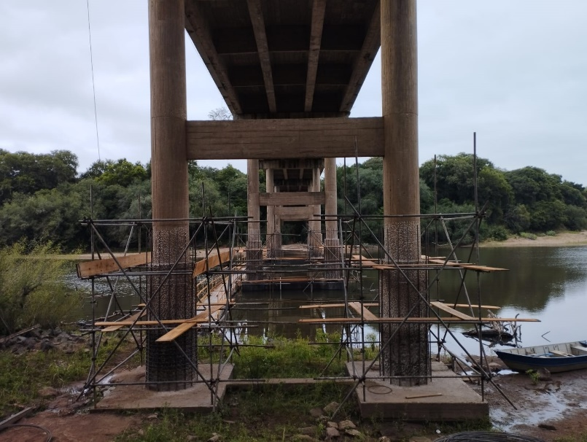
Mobilização Canteiro |  | Instalação de plataforma flutuante |  | Instalação de andaimes
2. Sistemas de Drenagem
2.1 | Drenagem
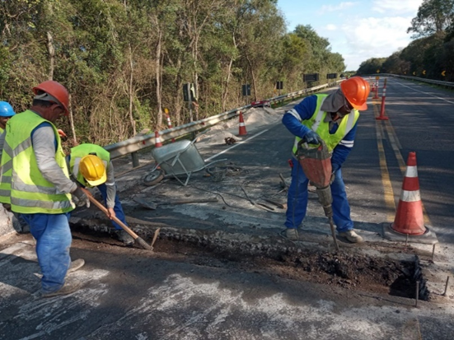 |  | 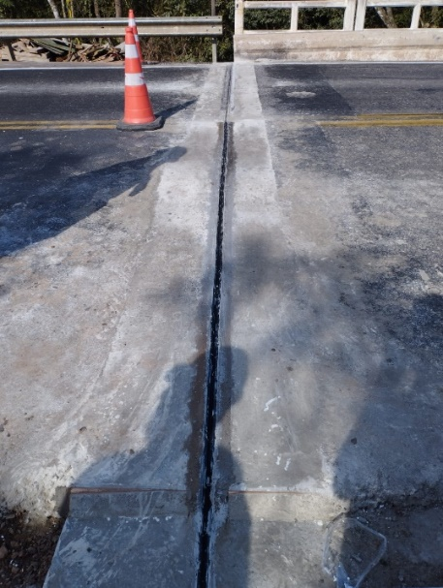
Adequação dos berços de aproximação |  | Substituição de juntas de dilatação
3. Recuperação de Estruturas de Concreto
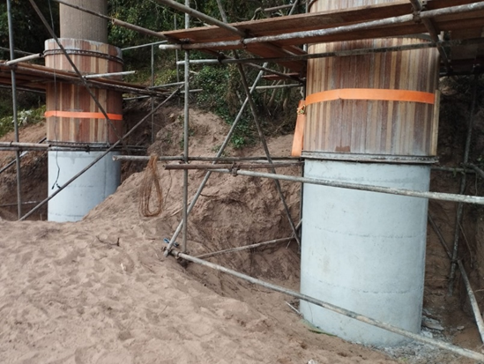
3.1 | Estruturas de Concreto
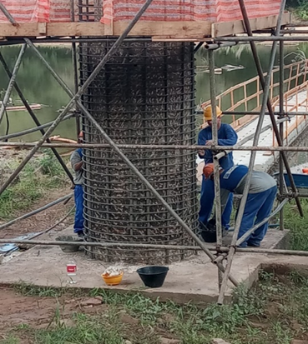 |  |  |  | 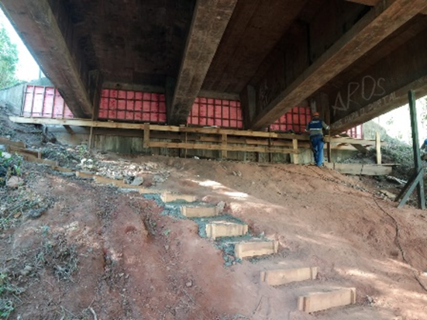 |  |  | 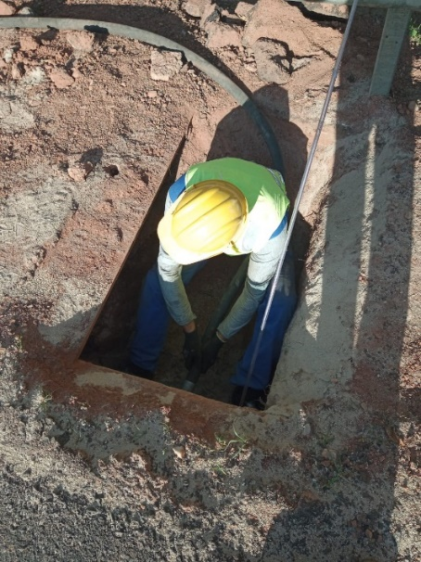
Limpeza e montagem da armação dos pilares |  | Concretagem dos pilares |  | Reparo na cortina E1. |  |  | Preenchimento de vazios na laje de transição
4. Outros
4.1 | Outros
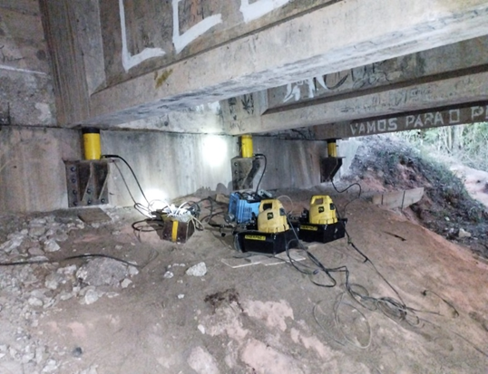 |  | 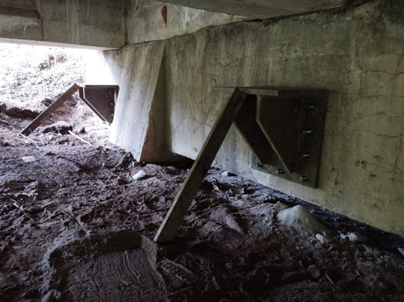 |  | 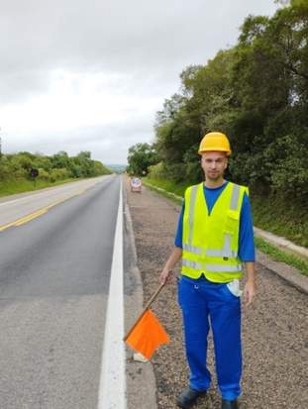
Substituição de aparelhos de apoio |  | Implantação dos Suportes para Içamento da Estrutura |  | Sinalização de Obras
OBSERVAÇÕES:
O projeto em questão foi aprovado pela ANTT seguindo o seu rito habitual conforme portaria nº 028/2019, este consistia apenas na recuperação da estrutura, e não de sua adequação integral à norma.

LEGENDA DE STATUS: C: Conforme; NC: Não Conforme; NA: Não Aplicável; SIGLAS: PER: Plano de Exploração da Rodovia

